EVD_OPL 05-01 (2)
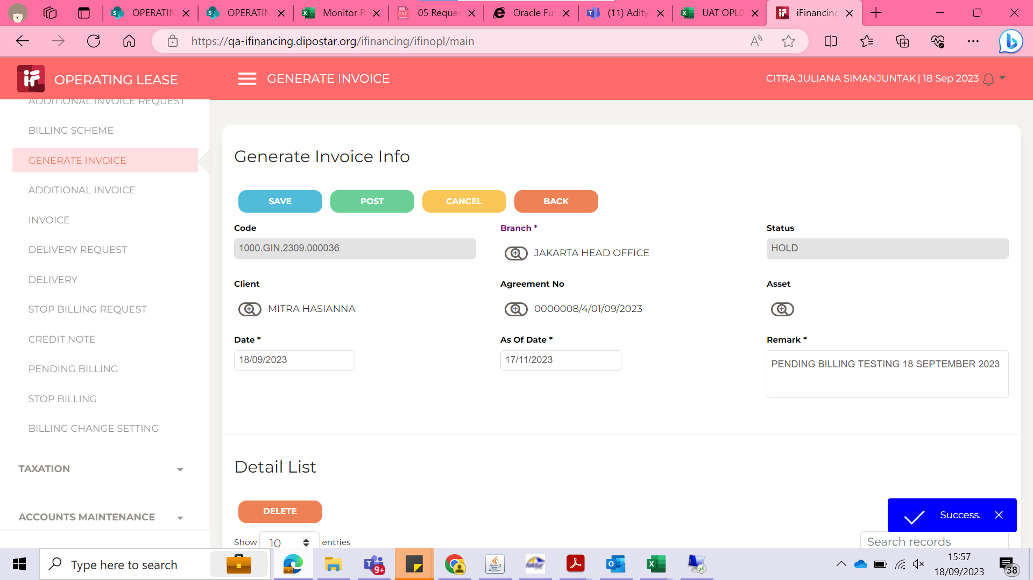
Test Case ID
Test Case Summary | Lakukan pending billing untuk 1 periode - 0000008/4/01/09/2023 (MITRA HASIANNA)

Step # | Test Evidence | Re-Test Evidence (if found Bug/Issue)
1
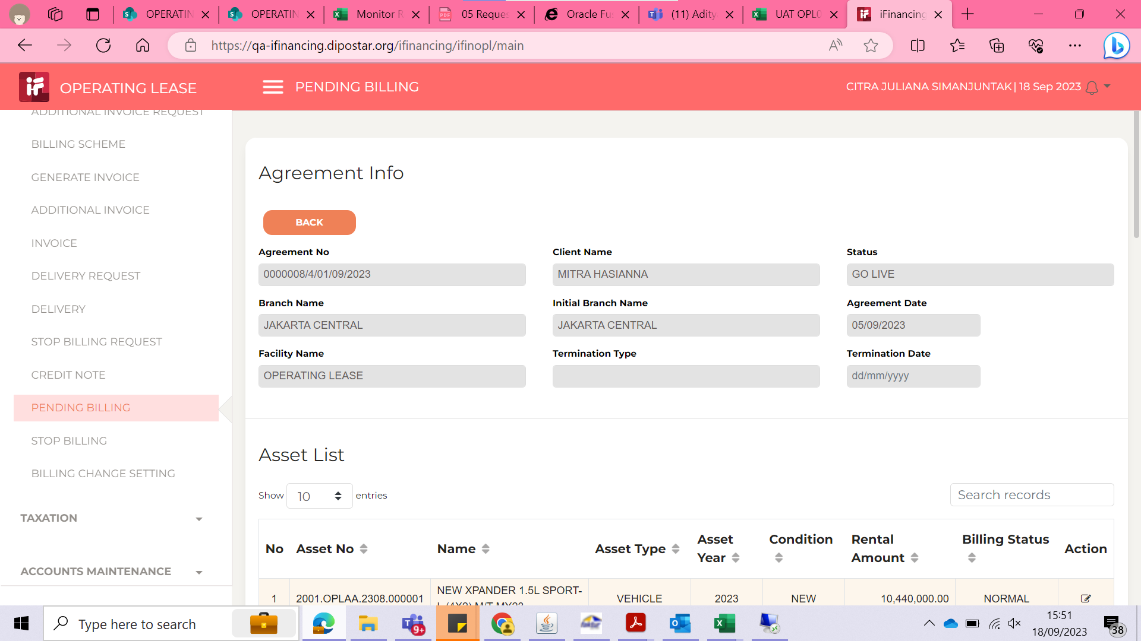
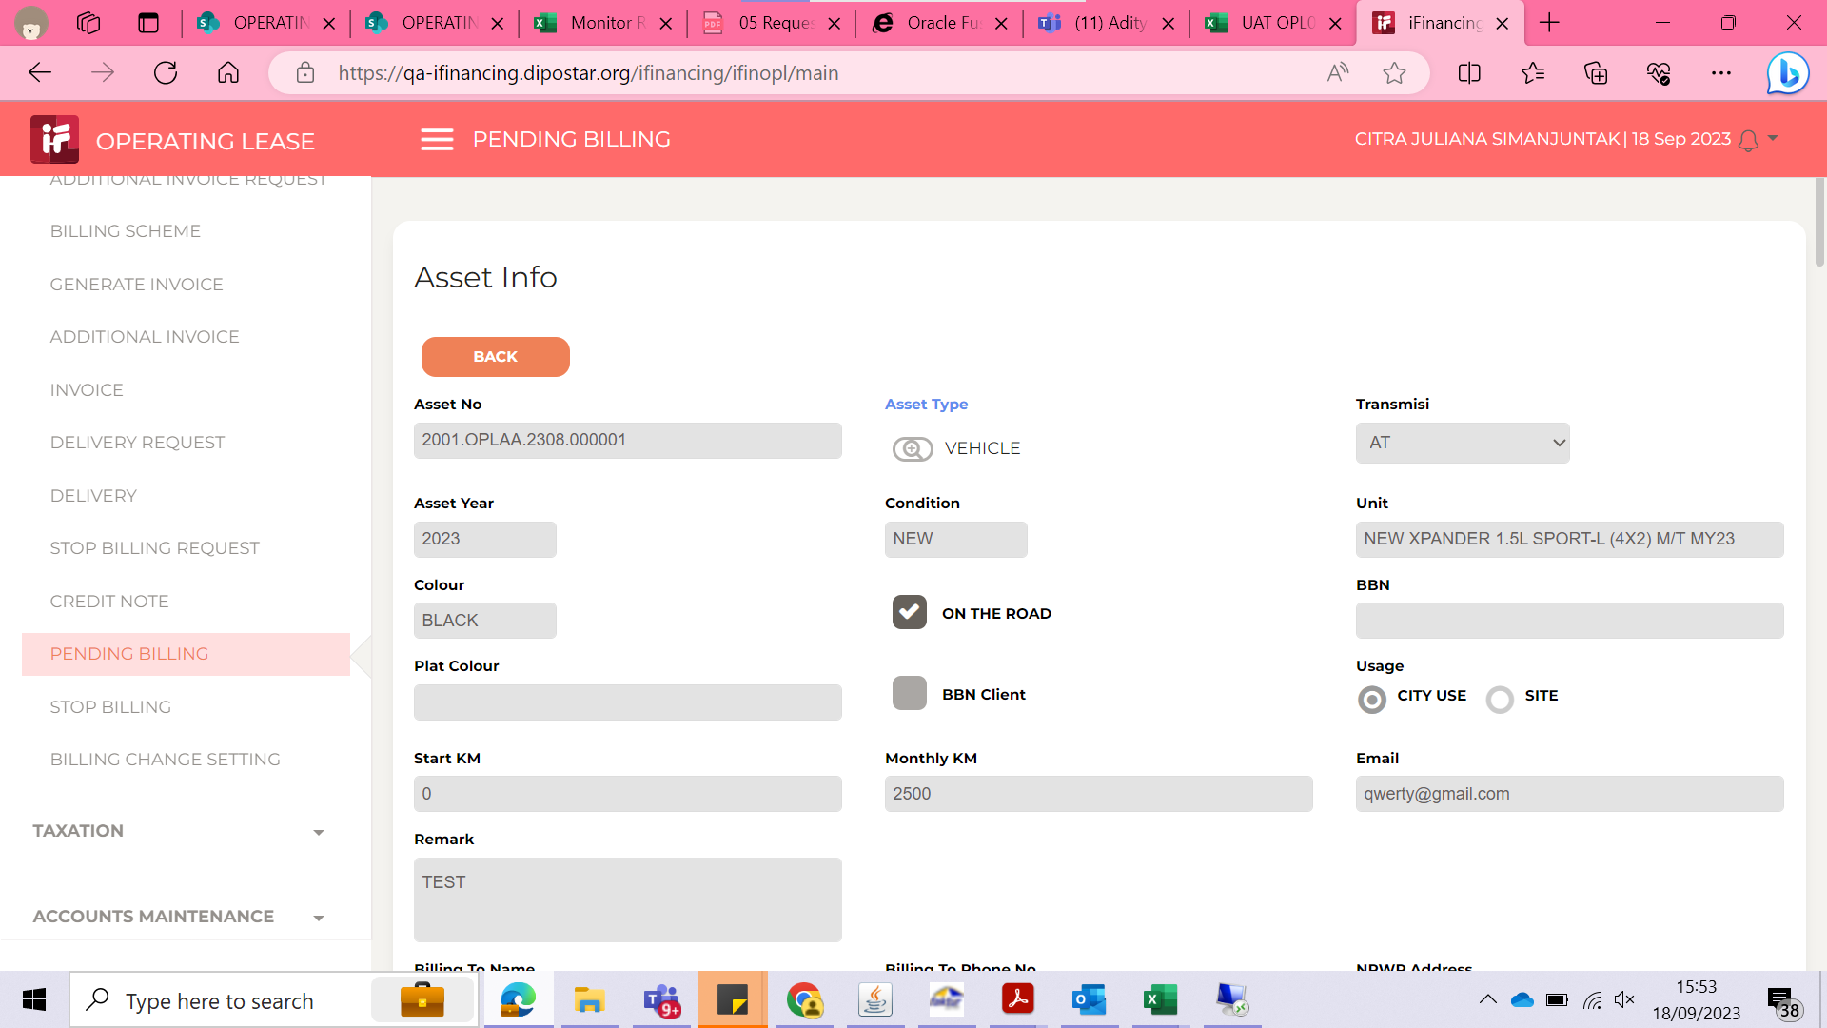

2
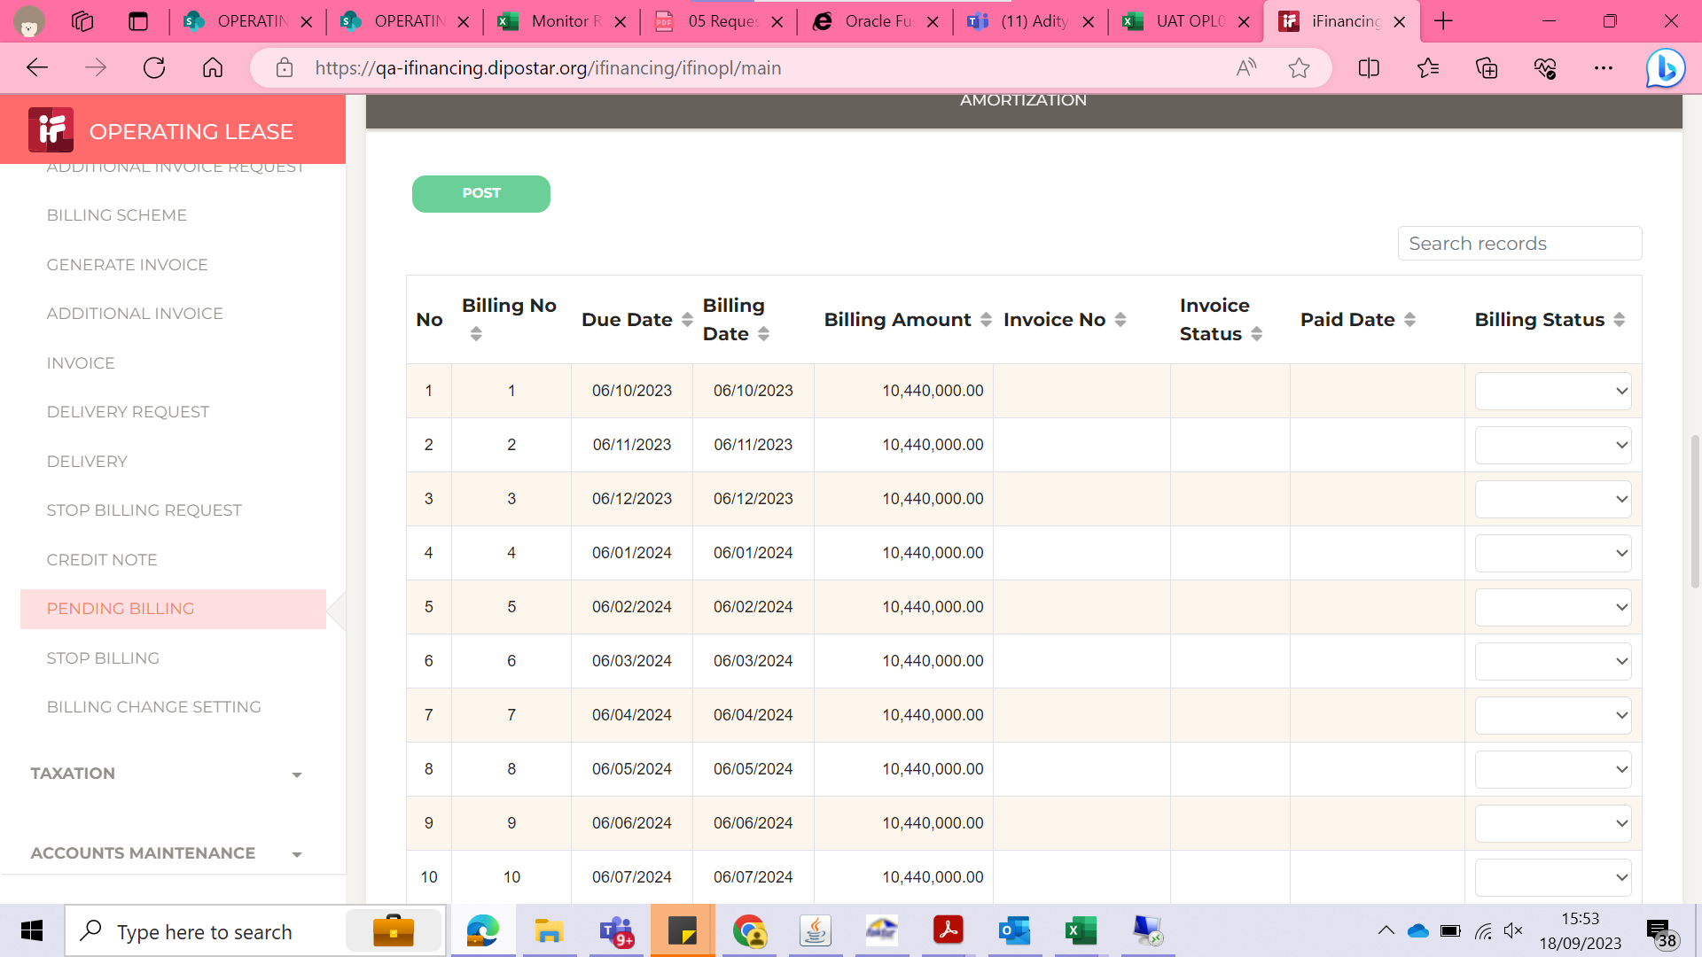
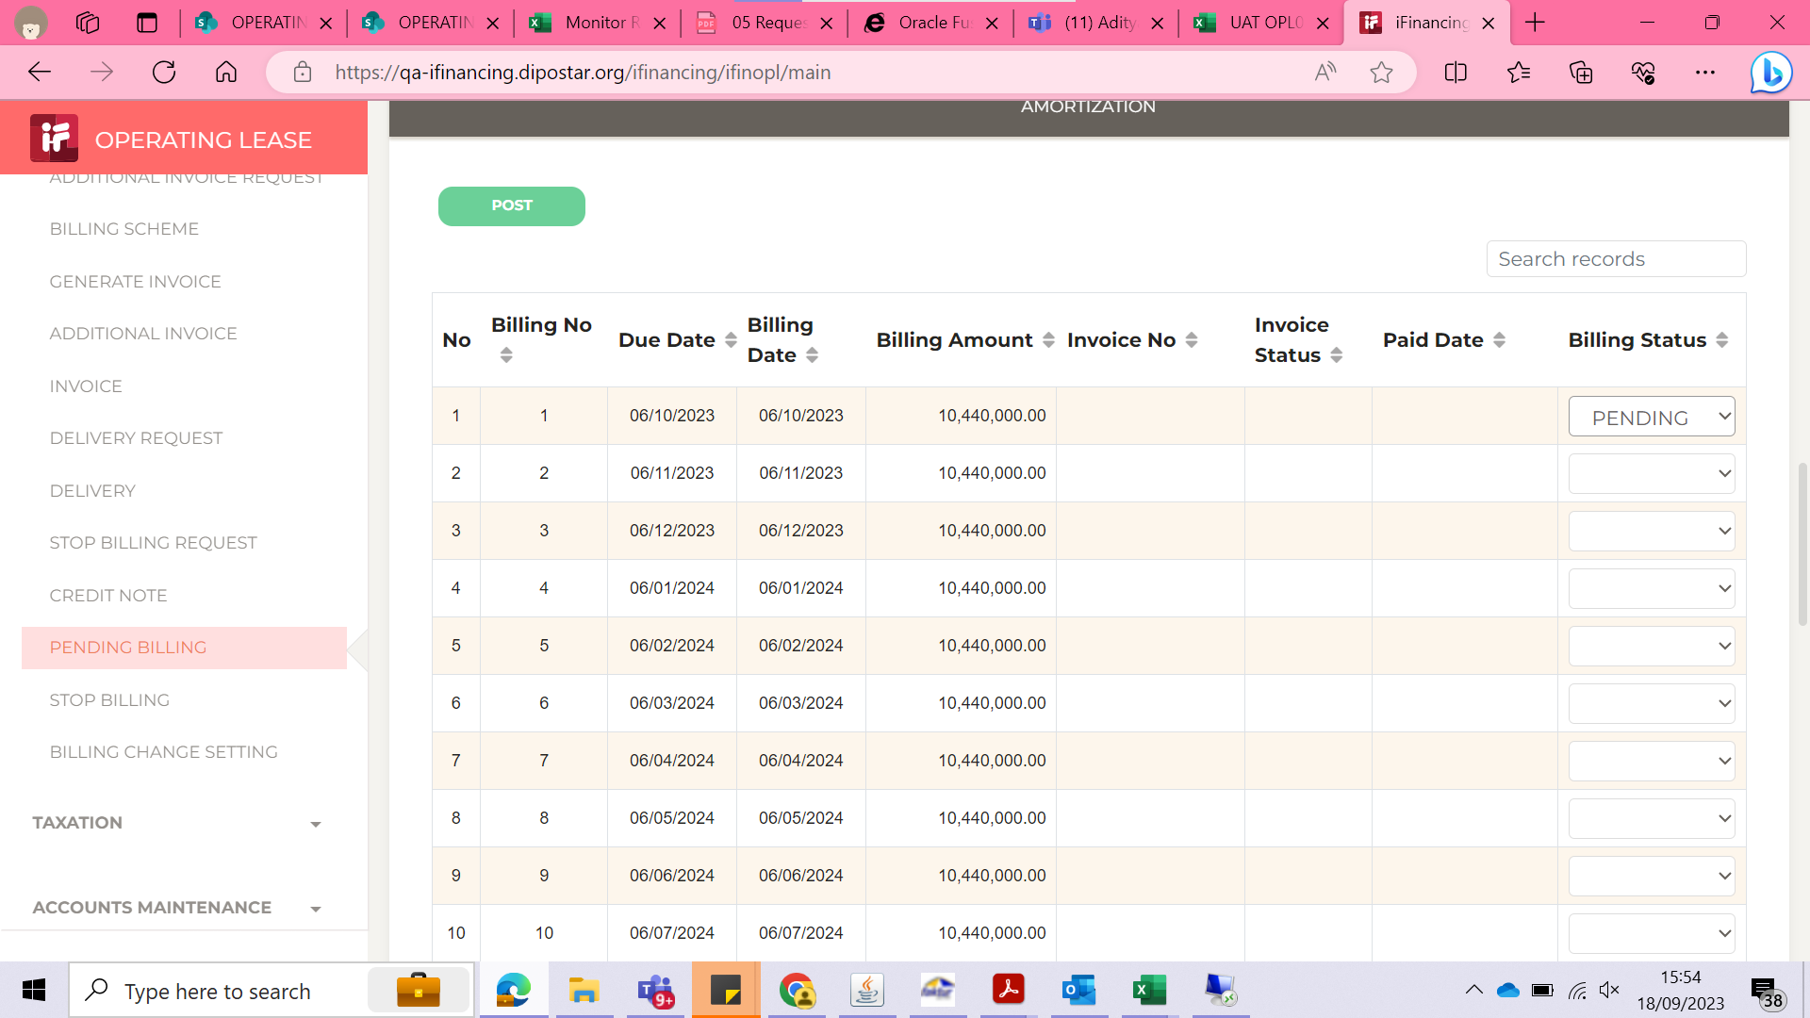

3
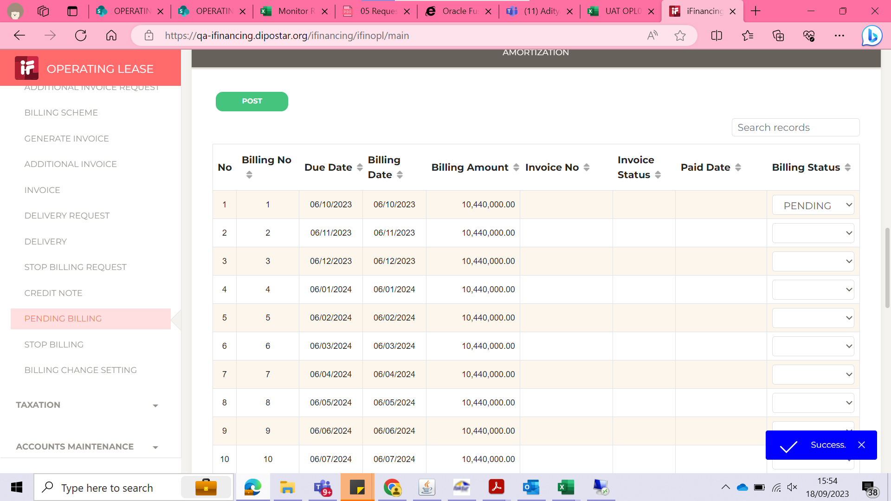

4

EVD_OPL 05-01(NT)
Test Case ID
Test Case Summary

Step # | Test Evidence | Re-Test Evidence (if found Bug/Issue)
1
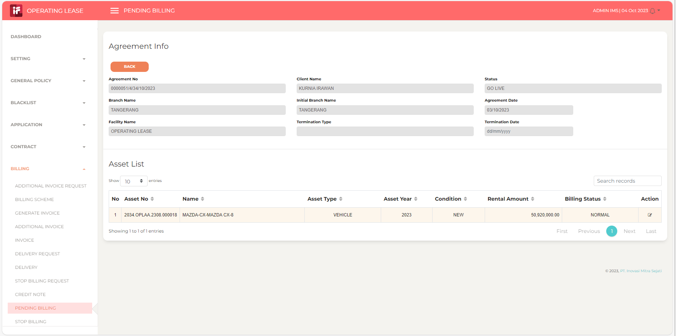
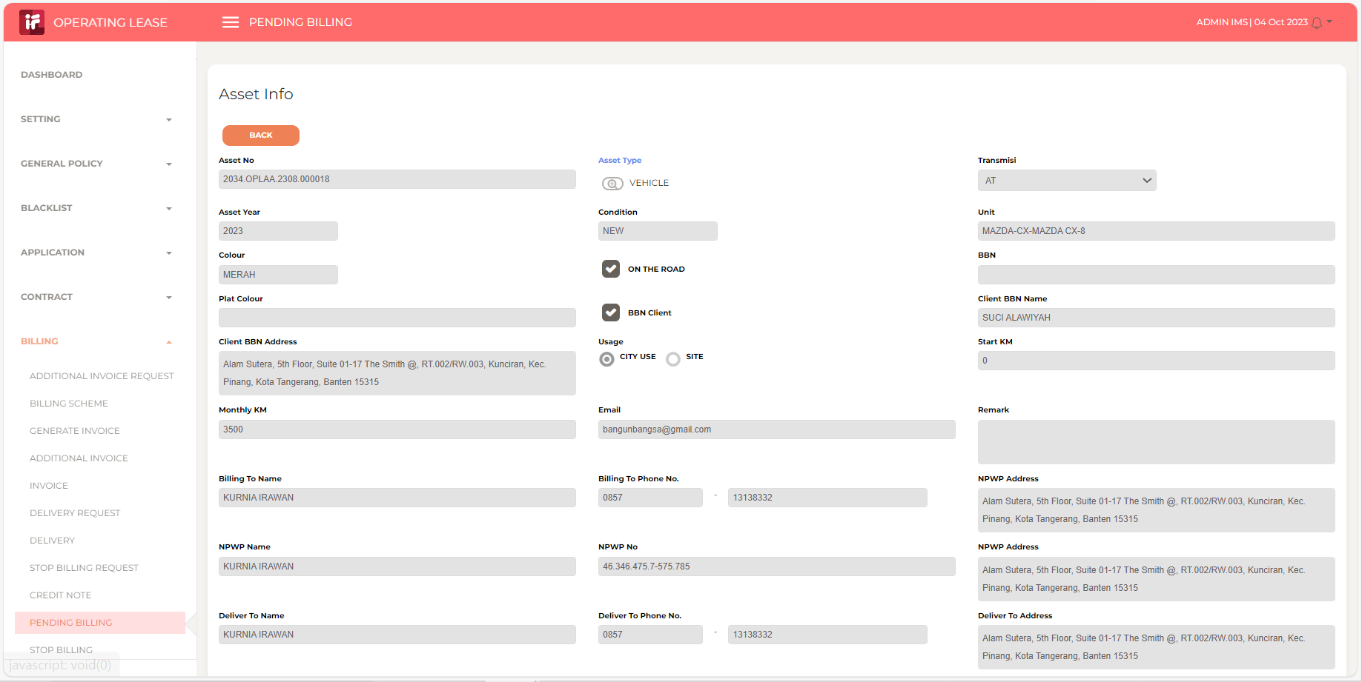

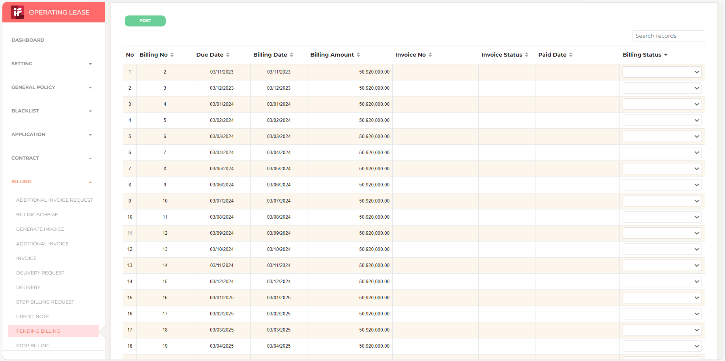

2

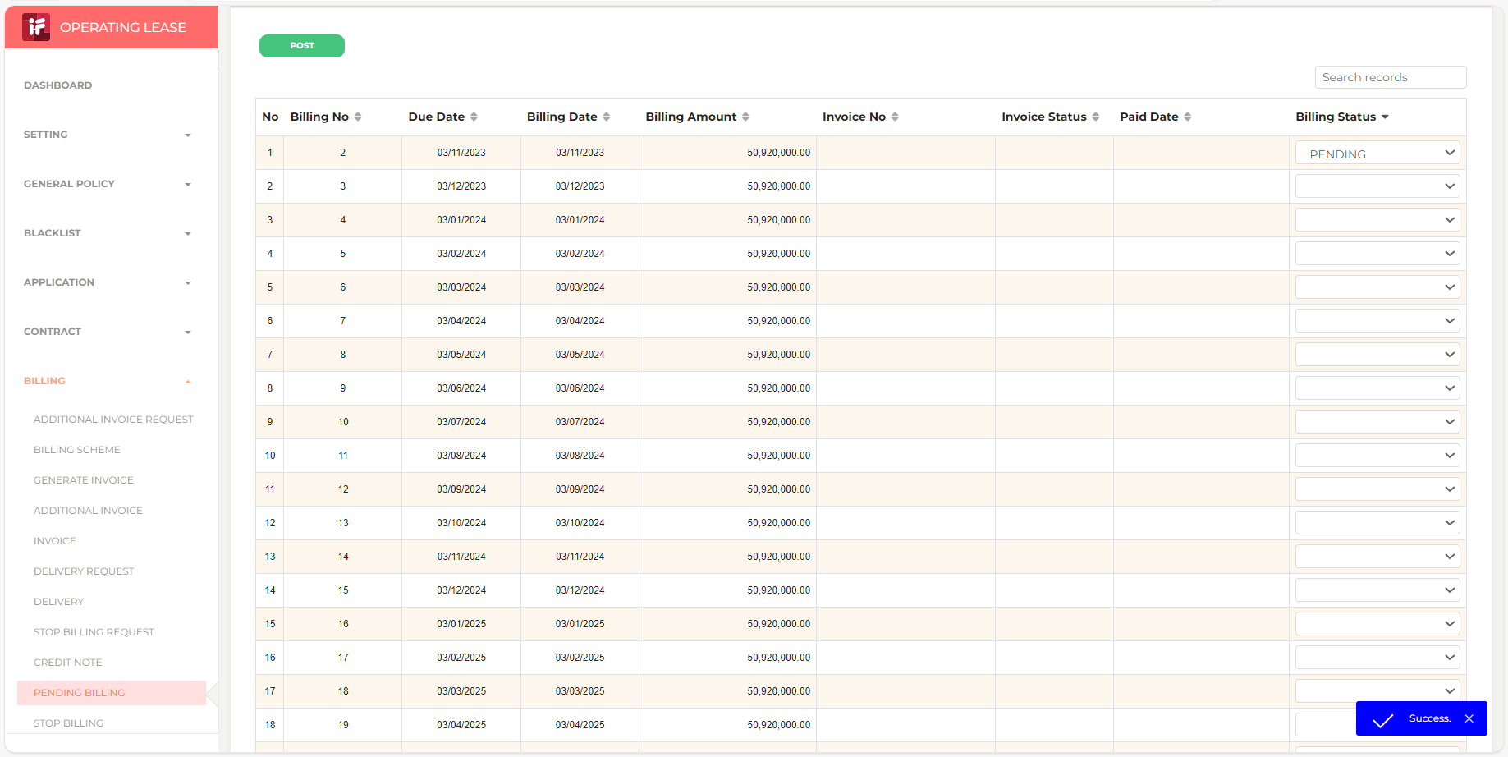
3

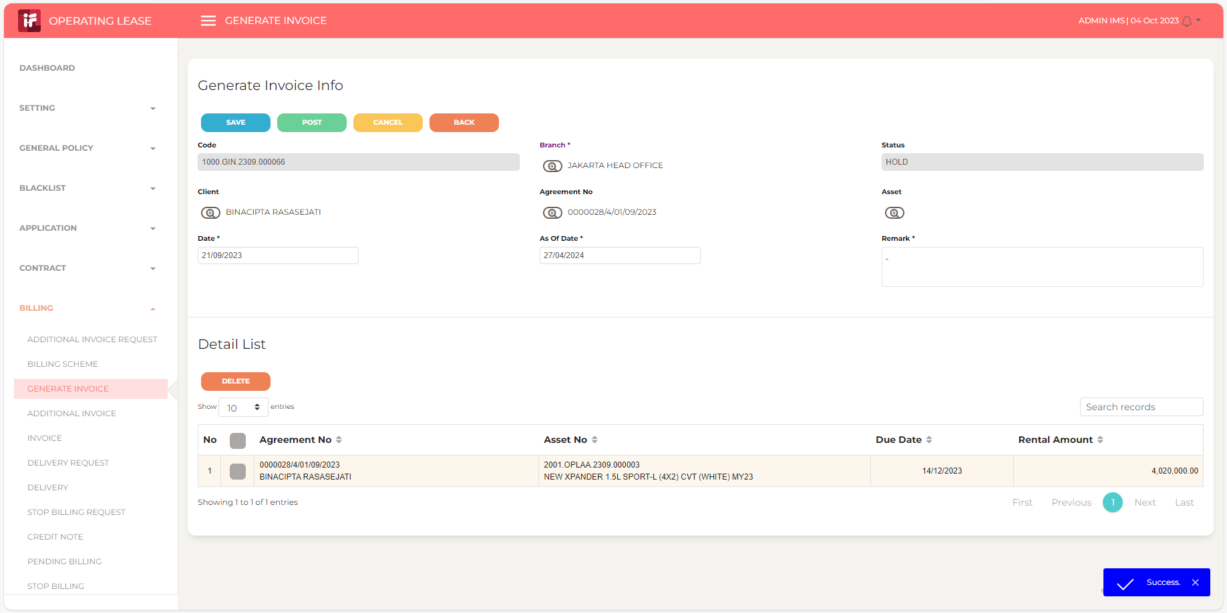
4

5

6

7

8

9

10

11

13

14

15

16

17

18

19

20

21

22

36

37

38

39

41

43

44

45

46

